需求
（1）
 | 每日量级300W ip
 | a.分时分布：按照如下曲线比例（0-23比例分布），可调整，调整频率不高。
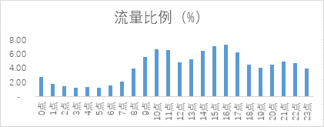

 | b.IP分布比例：IP尽量分布均匀到全国各地，按照热门城市、省会城市比例多一些，其他城市比例少一些。（这个也要支持可调整）。
 | c.PV/IP：单个IP产生的PV 20-30个
 | d.IP/UV：不能超过1:1.2
（2） IP量限制
 | 供应商的IP和PV刷量需按照自然流量分布，防止单一IP刷量太大，被封IP
 | 单个ip不能请求太频繁，因为这边业务有防刷机制。

（3） IP排重
 | 次日ip重合度低于40%，当日ip占周ip排重总量的比例不大于40%，

